COMANDOS INICIO
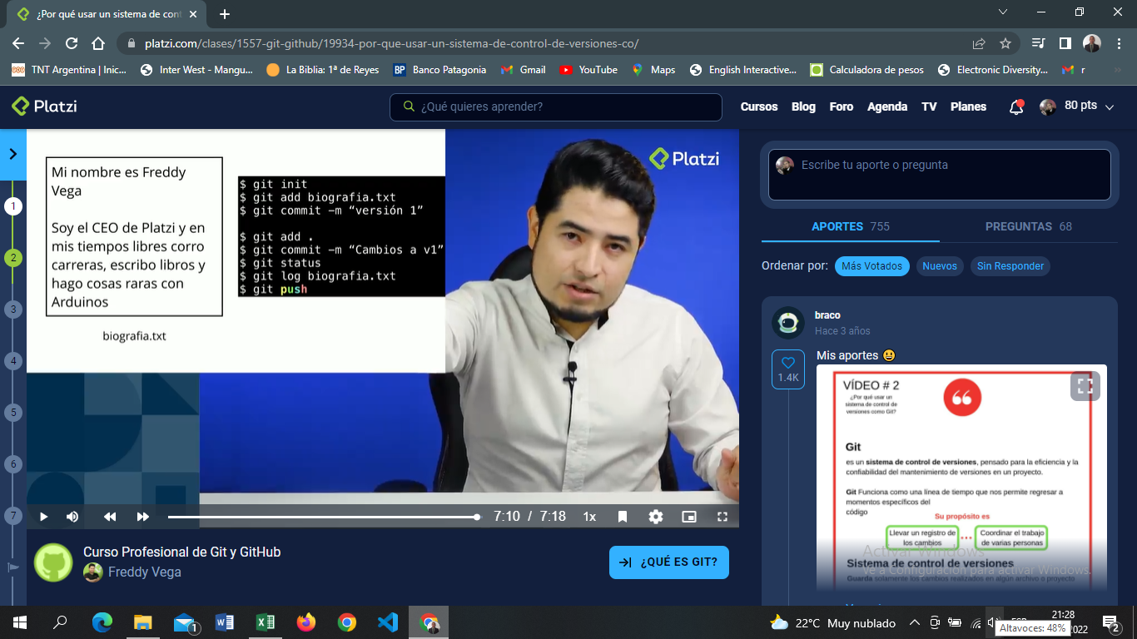

comandos
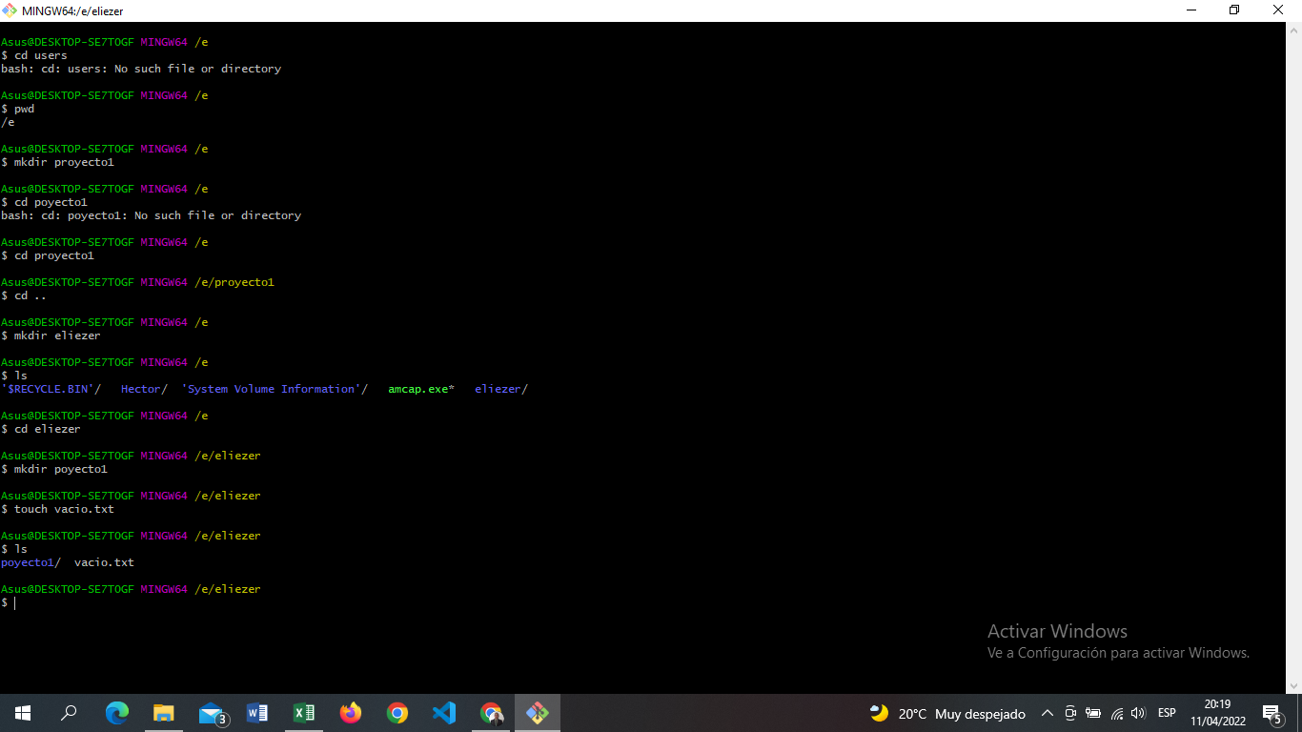

para entrar a la carpeta; cd xxx

para crear carpeta: mkdir

para regresar; cd ..

para mostrar contenido; ls

para crear archivo; touch

